Додаток 3
Додаток 3. Технічні характеристики складської техніки.
Візок складський двоколісний полегшений |  | Візок гідравлічний (рокла) |  | Штабелер гідравлічний
 | 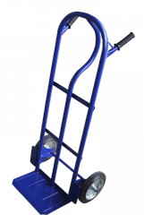 | 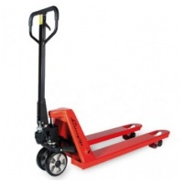 |  | 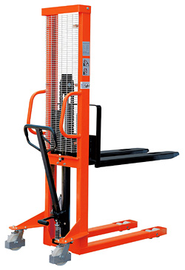
Модель | ТД-1 (або аналогічний за характеристиками) | Модель | Leistunglift DFE20 (або аналогічний за характеристиками) | Модель | Штабелер гідравлічний «Skiper» SKJ 1025 (або аналогічний за характеристиками)
Габаритні розміри (висота/ширина / глибина), мм. | 1280х460х200 (або анологічні: +/-відхилення до 10%, але вказати в такому разі які саме) | Вантажопідйомність | 2000 кг | Вантажопідйомність | від 1000 кг
Розміри платформи (довжина/ширина), мм. | 200х300 (або анологічні: +/-відхилення до 10%, але вказати в такому разі які саме) | Центр завантаження | 575 мм | Висота підйому, мм | мін. 2000
Діаметр коліс | от 250 мм до 380 мм | Висота підйому | 190 мм | Центр завантаження | 500 мм
Вантажопідйомність | від 120 до 200 кг | Висота підйому (min) | 75 мм | Стандартна довжина вил | 1100 мм
Матеріал диску колеса | метал | Дорожній просвіт | 15 мм | Висота опущених вил | 90 мм
Матеріал шини | поліуретан | Довжина вил | 1150 мм | Висота підйому вил | 2500 мм
 |  | Ширина вил | 550 мм | Зовнішня відстань між вилами | 550 мм
 |  | Відстань між вилами | 230 мм | Габаритна довжина | 1655 мм
 |  | Ширина вила | 160 мм | Габаритна ширина | 755 мм
 |  | Висота вила | 60 мм | Габаритна висота | 2080 мм
 |  | Загальна довжина | 1530 мм | Ширина робочого коридору з палетою 800 * 1200мм | 1945 мм
 |  | Загальна ширина | 550 мм | Ширина робочого коридору з палетою 1000 * 1200мм | 2113 мм
 |  | Висота ручки | 1220 мм | Радіус розвороту | 1380 мм
 |  | Габаритна висота (min) | 440 мм | Власна вага | 230 кг
 |  | Розмір передніх коліс | 180x50 мм
 |  | Розмір задніх коліс | 74x70 мм
 |  | Число коліс спереду / ззаду | 0.5
 |  | Радіус повороту | 1367 мм
 |  | Ширина проходу з палетою | 1832 мм
 |  | Робоча температура | -20 … +50 град.
 |  | Вага | 68 кг
 |  | Матеріал диску коліс | метал
 |  | Матеріал шини | поліуретан

